상품제안서
나빌레라 금장자개볼펜 USB 2종세트 | 상품코드: S17457

 |  |  |  |  |  |  | 02-713-8555 | www.synergygift.co.kr
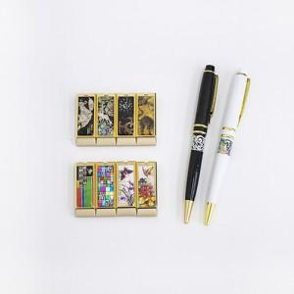

【상세/제작정보】

【인쇄/포장옵션】 | 레이저 2곳 / 포장지포장

【공급단가】 | 수량 | 30~ | 100~ | 300~ | 500~ | 1,000~
*VAT별도 | 8G | 20,000원 | 19,520원 | 18,720원 | 18,240원 | 17,760원
 | 16G | 20,620원 | 20,130원 | 19,300원 | 18,810원 | 18,310원
 | 32G | 23,120원 | 22,570원 | 21,640원 | 21,090원 | 20,530원

【상품 URL】 | https://www.synergygift.co.kr:443/src/goods_detail.php?gdno=32

